Plan1
DIAGRAMA DE PACOTES | DIAGRAMA DE PACOTES
O que é um Diagrama de Pacotes? | Diagrama de Pacotes: Para entendermos o que é o Diagrama de Pacotes, primeiro precisamos entender o que é um Pacote dentro do contexto das ferramentas UML. Todo o nosso sistema é gerado por "partes" que desempenham papéis separados que quando trabalham juntas formam o nosso sistema como um todo. Essas pequenas partes geralmente são um conjunto de Classes, Interfaces e Funções, a esse conjunto damos o nome de "Pacote" ou "Sub-Sistema". O Diagrama de Pacotes tem a função de mostrar como esses Pacotes se relacionam entre si para que o sistema como um todo funcione.
Como o Diagrama de Pacotes é representado pelas ferramentas UML? | - Pacotes: é representado por uma pasta de arquivo ou por um retângulo com 3 faixas, contendo o nome do Sub-Sistema no objeto representativo. Dentro do Pacote poderão haver quaisquer representações gráficas UML com excessão dos atores, poderermos ter: Classes, Interfaces, Componentes, Nós, Casos de Uso, Diagramas e até mesmo outros Pacotes; - Relacionamentos: Podemos representar os relacionamentos usando as ferramentas comuns da UML para isso, mostrando se há Dependências, Generalizações, Especializações e etc;
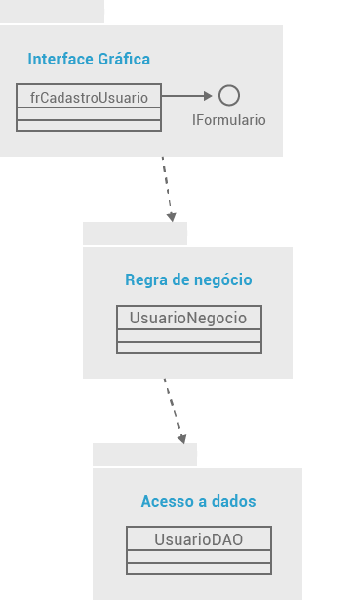
Ilustre como o Diagrama de Pacotes pode ser representado usando Ferramentas UML: (Perceba que temos uma interface que se comunica com o usuário para pegar as informações de um formulário, e a partir desse Sub-Sistema outros são acionados para armazenar os dados do cliente num possível banco de dados)
- reservada para a questão acima -
- reservada para a questão acima -

